2022_05_data
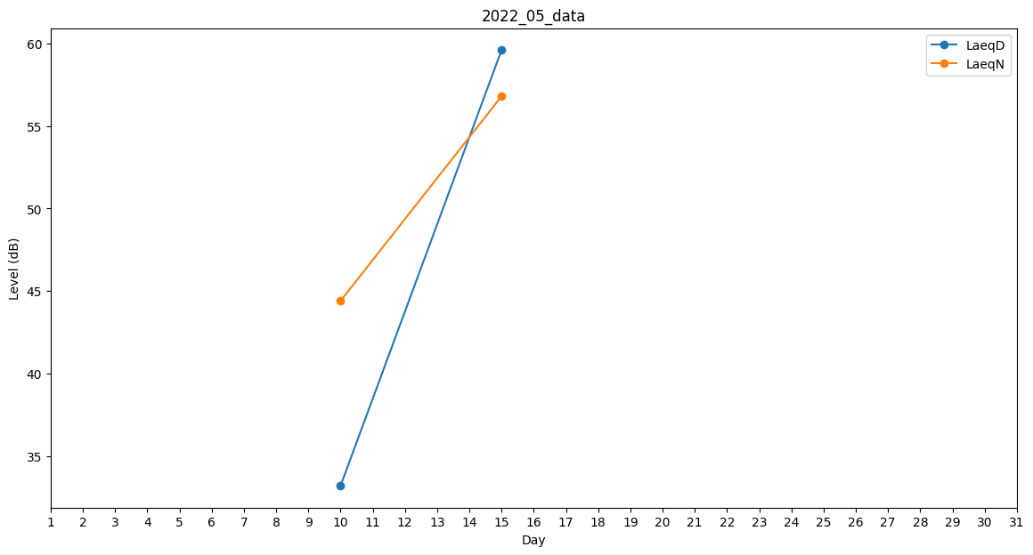
Day | LaeqD | LaeqN
1 | 0 | 0
2 | 0 | 0
3 | 0 | 0
4 | 0 | 0
5 | 42.6 | 0
6 | 0 | 0
7 | 0 | 0
8 | 0 | 0
9 | 35 | 0
10 | 33.2 | 44.4
11 | 0 | 0
12 | 39.6 | 0
13 | 0 | 0
14 | 0 | 0
15 | 59.6 | 56.8
16 | 0 | 0
17 | 0 | 0
18 | 0 | 0
19 | 0 | 38.9
20 | 0 | 0
21 | 55.6 | 0
22 | 0 | 0
23 | 0 | 0
24 | 0 | 0
25 | 0 | 0
26 | 39.6 | 0
27 | 0 | 0
28 | 0 | 0
29 | 0 | 0
30 | 0 | 0
31 | 33.9 | 0

